Données pour classification ABC
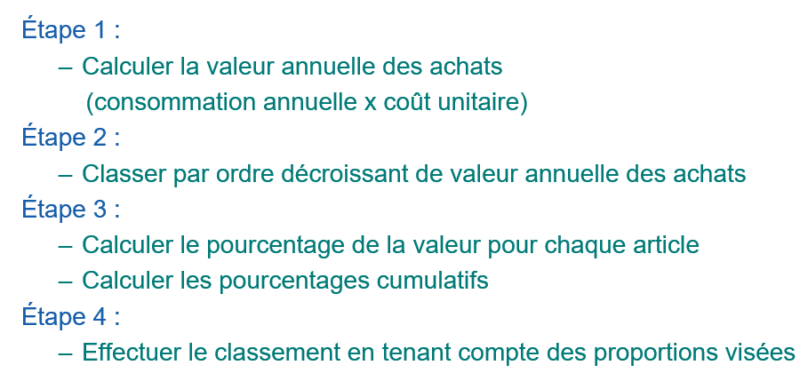
Composantes | % article | % cumulatif article | Continent d'origine | Coût unitaire ($) | Consommation annuelle (unité) | Valeur annuelle ($) | % valeur | % cumulatif valeur | Classe
1 |  |  | Asie | 209 $ | 1,500
2 |  |  | Europe | 65 $ | 9,500
3 |  |  | Amérique | 199 $ | 2,100
4 |  |  | Asie | 359 $ | 9,500
5 |  |  | Europe | 31 $ | 8,500
6 |  |  | Amérique | 769 $ | 9,700
7 |  |  | Asie | 15 $ | 1,100
8 |  |  | Europe | 147 $ | 7,600
9 |  |  | Amérique | 256 $ | 5,400
10 |  |  | Asie | 14 $ | 7,600
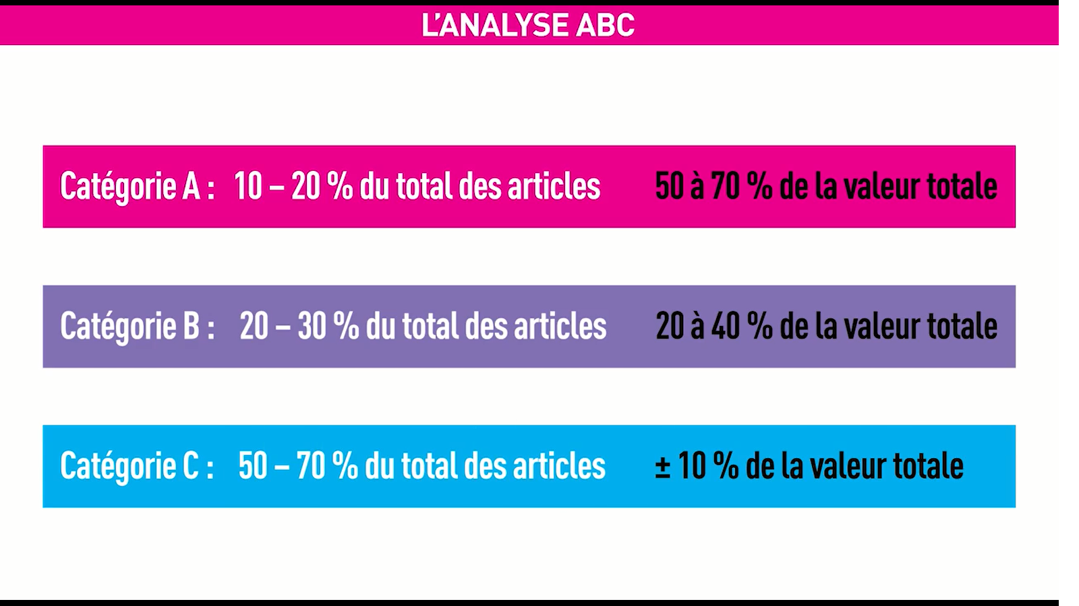
11 |  |  | Europe | 52 $ | 700
12 |  |  | Amérique | 207 $ | 3,300
13 |  |  | Asie | 103 $ | 5,100
14 |  |  | Europe | 35 $ | 200
15 |  |  | Amérique | 1 $ | 7,200
16 |  |  | Asie | 183 $ | 6,300
17 |  |  | Europe | 106 $ | 200
18 |  |  | Amérique | 43 $ | 8,000
19 |  |  | Asie | 183 $ | 3,200
20 |  |  | Europe | 45 $ | 8,300
21 |  |  | Amérique | 289 $ | 1,500
22 |  |  | Asie | 21 $ | 8,100
23 |  |  | Europe | 314 $ | 9,600
24 |  |  | Amérique | 170 $ | 9,300
25 |  |  | Asie | 41 $ | 6,000
26 |  |  | Europe | 63 $ | 3,100
27 |  |  | Amérique | 345 $ | 7,200
28 |  |  | Asie | 55 $ | 9,400
29 |  |  | Europe | 133 $ | 3,700
30 |  |  | Amérique | 162 $ | 4,900
31 |  |  | Asie | 231 $ | 3,300
32 |  |  | Europe | 268 $ | 2,800
33 |  |  | Amérique | 123 $ | 9,900
34 |  |  | Asie | 167 $ | 5,900
35 |  |  | Europe | 185 $ | 8,800
36 |  |  | Amérique | 432 $ | 8,000
37 |  |  | Asie | 184 $ | 4,400
38 |  |  | Europe | 599 $ | 7,900
39 |  |  | Amérique | 25 $ | 2,700
40 |  |  | Asie | 157 $ | 4,900
41 |  |  | Europe | 89 $ | 8,700
42 |  |  | Amérique | 62 $ | 4,200
43 |  |  | Asie | 282 $ | 100
44 |  |  | Europe | 112 $ | 1,900
45 |  |  | Amérique | 153 $ | 4,100
46 |  |  | Asie | 218 $ | 2,800
47 |  |  | Europe | 84 $ | 8,000
48 |  |  | Amérique | 59 $ | 5,900
49 |  |  | Asie | 233 $ | 8,000
50 |  |  | Europe | 555 $ | 9,500
51 |  |  | Amérique | 123 $ | 3,100
52 |  |  | Asie | 245 $ | 3,900
53 |  |  | Europe | 271 $ | 1,500
54 |  |  | Amérique | 209 $ | 1,100
55 |  |  | Asie | 139 $ | 200
56 |  |  | Europe | 23 $ | 2,700
57 |  |  | Amérique | 214 $ | 2,500
58 |  |  | Asie | 36 $ | 8,700
59 |  |  | Europe | 69 $ | 300
60 |  |  | Amérique | 133 $ | 8,500
61 |  |  | Asie | 121 $ | 4,300
62 |  |  | Europe | 120 $ | 6,400
63 |  |  | Amérique | 40 $ | 500
64 |  |  | Asie | 133 $ | 9,300
65 |  |  | Europe | 164 $ | 4,500
66 |  |  | Amérique | 56 $ | 1,600
67 |  |  | Asie | 168 $ | 1,600
68 |  |  | Europe | 147 $ | 6,800
69 |  |  | Amérique | 158 $ | 7,100
70 |  |  | Asie | 24 $ | 1,600
71 |  |  | Europe | 369 $ | 9,500
72 |  |  | Amérique | 93 $ | 4,700
73 |  |  | Asie | 180 $ | 2,000
74 |  |  | Europe | 226 $ | 5,300
75 |  |  | Amérique | 269 $ | 1,200
76 |  |  | Asie | 27 $ | 100
77 |  |  | Europe | 166 $ | 1,900
78 |  |  | Amérique | 60 $ | 5,200
79 |  |  | Asie | 456 $ | 8,100
80 |  |  | Europe | 269 $ | 5,300
81 |  |  | Amérique | 32 $ | 4,200
82 |  |  | Asie | 90 $ | 4,400
83 |  |  | Europe | 56 $ | 2,600
84 |  |  | Amérique | 276 $ | 100
85 |  |  | Asie | 3 $ | 5,700
86 |  |  | Europe | 141 $ | 6,600
87 |  |  | Amérique | 122 $ | 3,300
88 |  |  | Asie | 689 $ | 8,600
89 |  |  | Europe | 192 $ | 7,800
90 |  |  | Amérique | 1,579 $ | 5,400
91 |  |  | Asie | 88 $ | 400
92 |  |  | Europe | 47 $ | 5,200
93 |  |  | Amérique | 139 $ | 4,100
94 |  |  | Asie | 259 $ | 2,600
95 |  |  | Europe | 166 $ | 7,100
96 |  |  | Amérique | 144 $ | 4,200
97 |  |  | Asie | 81 $ | 700
98 |  |  | Europe | 250 $ | 8,000
99 |  |  | Amérique | 153 $ | 100
100 |  |  | Asie | 14 $ | 800
101 |  |  | Europe | 162 $ | 6,800
102 |  |  | Amérique | 94 $ | 100
103 |  |  | Asie | 129 $ | 700
104 |  |  | Europe | 34 $ | 1,500
105 |  |  | Amérique | 1,050 $ | 8,600
106 |  |  | Asie | 136 $ | 6,500
107 |  |  | Europe | 66 $ | 300
108 |  |  | Amérique | 29 $ | 9,900
109 |  |  | Asie | 152 $ | 4,100
110 |  |  | Europe | 79 $ | 1,200
111 |  |  | Amérique | 6 $ | 8,100
112 |  |  | Asie | 92 $ | 2,900
113 |  |  | Europe | 185 $ | 2,700
114 |  |  | Amérique | 146 $ | 2,900
115 |  |  | Asie | 80 $ | 300
116 |  |  | Europe | 265 $ | 5,700
117 |  |  | Amérique | 149 $ | 7,800
118 |  |  | Asie | 267 $ | 7,200
119 |  |  | Europe | 127 $ | 7,000
120 |  |  | Amérique | 103 $ | 4,700
121 |  |  | Asie | 106 $ | 3,200
122 |  |  | Europe | 237 $ | 6,900
123 |  |  | Amérique | 290 $ | 2,700
124 |  |  | Asie | 147 $ | 3,200
125 |  |  | Europe | 76 $ | 8,800
126 |  |  | Amérique | 105 $ | 100
127 |  |  | Asie | 138 $ | 1,100
128 |  |  | Europe | 56 $ | 5,400
129 |  |  | Amérique | 120 $ | 1,200
130 |  |  | Asie | 6 $ | 7,400
131 |  |  | Europe | 53 $ | 2,000
132 |  |  | Amérique | 213 $ | 2,600
133 |  |  | Asie | 166 $ | 6,400
134 |  |  | Europe | 160 $ | 4,000
135 |  |  | Amérique | 277 $ | 4,400
136 |  |  | Asie | 290 $ | 7,000
137 |  |  | Europe | 115 $ | 5,200
138 |  |  | Amérique | 1,799 $ | 6,900
139 |  |  | Asie | 163 $ | 600
140 |  |  | Europe | 569 $ | 7,300
141 |  |  | Amérique | 66 $ | 2,400
142 |  |  | Asie | 129 $ | 8,700
143 |  |  | Europe | 59 $ | 3,300
144 |  |  | Amérique | 479 $ | 7,700
145 |  |  | Asie | 67 $ | 1,200
146 |  |  | Europe | 33 $ | 800
147 |  |  | Amérique | 175 $ | 2,800
148 |  |  | Asie | 48 $ | 4,800

